MM-Invoice
Rechnungen Schreiben mit MM Invoice

Einstieg in MM-Invoice

Alle Seminarteilnehmer starten mit dem Link:

https://invoice.moneysoft.at/schule/
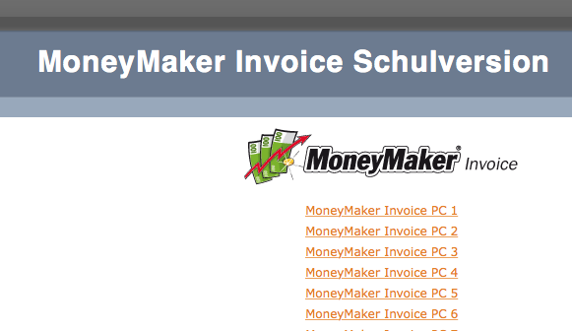

Jeder Schüler startet sein eigenes MMInvoice und meldet sich dann im MMInvoice mit seiner passenden Benutzernummer an:

Beispiel:
MoneyMaker Invoice PC1 = Benutzernummer …………….
MoneyMaker Invoice PC2 = Benutzernummer …………….
usw. bis ……………..

für alle Seminarteilnehmer gleich
Passwort: ……………………

Senario 1_Vorlage
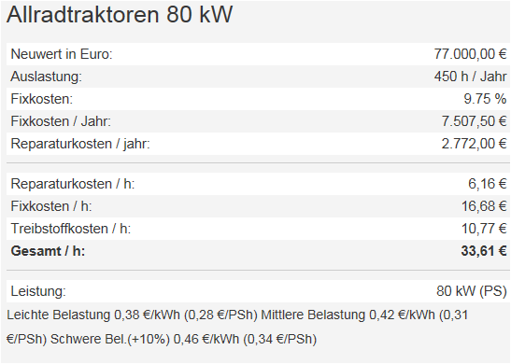
Maschinenkosten-, Preiskalkulation - Lösungsvorlage
Szenario 1:
Luf Unternehmen
Umsatzsteuer | regelbesteuert
Einkommensteuer | vollpauschaliert
Die Leistung soll im Rahmen der Nachbarschaftshilfe erbracht werden

Traktor: |  | Einzelkornsämaschine
Abschreibung |  | Abschreibung
Zinsen |  | Zinsen
Unterbringung und Vers. |  | Unterbringung und Vers.
Summe fixe Kosten |  | Summe fixe Kosten
Fixkosten/Stunde |  | Fixkosten/Stunde
Variabel Kosten |  | Variabel Kosten
Rep./h |  | Rep./h
Treibstoffkosten/h |  | Treibstoffkosten/h | -
Variable Kosten/Stund |  | Variable Kosten/Stund
Traktor_Gesamtkosten/Stunde | € - | Sämaschine_Gesamtkos- ten/Stunde | € -
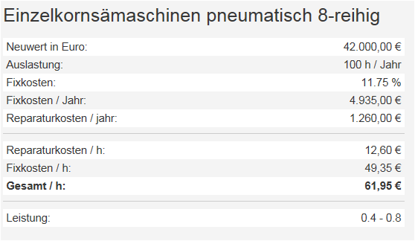
Maschinengesamtkosten/Stunde | € -

Leistungsniveau in ha
Zeitbedarf/ha in Stunden
 | Maisaussaat/ Stunde | Maisaussaat/ Haktar
Nettobarpreis | € - | € -
Skonto | € - | € -
Nettozielpreis | € - | € -
Rabatt | € - | € -
Bruttozielpreis (Listenpreis) |  | € -
Stunden/ha
Ust 20% | € - | € -
Bruttorechnungsbetrag (Bruttozielpreis) | € - | € - |  | Leistungsschätzung: Mittelwert
 |  |  |  | Leistung in h/ha | 0.6
Angebotspreis inkl. Ust |  | € -
Zahlungsbetrag abzüglich Skonto |  | € -

Szenario 1_LÖS
Maschinenkosten-, Preiskalkulation - Lösung
Szenario 1:
Luf Unternehmen
Umsatzsteuer | regelbesteuert
Einkommensteuer | vollpauschaliert
Die Leistung soll im Rahmen der Nachbarschaftshilfe erbracht werden

Traktor: |  | Einzelkornsämaschine
Abschreibung | € 4,619.08 | Abschreibung | € 3,360.00
Zinsen | € 1,347.50 | Zinsen | € 735.00
Unterbringung und Vers. | € 1,540.00 | Unterbringung und Vers. | € 840.00
Summe fixe Kosten | € 7,506.58 | Summe fixe Kosten | € 4,935.00
Fixkosten/Stunde | € 16.68 | Fixkosten/Stunde | € 49.35
Variabel Kosten |  | Variabel Kosten
Rep./h | € 6.16 | Rep./h | € 12.60
Treibstoffkosten/h | € 10.77 | Treibstoffkosten/h | -
Variable Kosten/Stund | € 16.93 | Variable Kosten/Stund | € 12.60
Traktor_Gesamtkosten/Stunde | € 33.61 | Sämaschine_Gesamtkos- ten/Stunde | € 61.95
Maschinengesamtkosten/Stunde | € 95.56

Leistungsniveau in ha |  | 15
Zeitbedarf/ha in Stunden |  | 0.6
 | Maisaussaat/ Stunde | Maisaussaat/ Haktar
Nettobarpreis | € 88.97 | € 53.38
Skonto | € 1.82 | € 1.09
Nettozielpreis | € 90.78 | € 54.47
Rabatt | € 4.78 | € 2.87
Bruttozielpreis (Listenpreis) | € 95.56 | € 57.34
Ust 20% | € 19.11 | € 11.47
Stunden/ha
Bruttorechnungsbetrag (Bruttozielpreis) | € 114.67 | € 68.80
 |  |  |  | Leistungsschätzung: Mittelwert
Angebotspreis inkl. Ust |  | € 980.45 |  | Leistung in h/ha | 0.6
Zahlungsbetrag abzüglich Skonto |  | € 960.84

Szenario 2_Vorlage
Maschinenkosten-, Preiskalkulation - Lösungsvorlage
Szenario 2:
Luf Unternehmen
Umsatzsteuer | sondergeregelt
Einkommensteuer | vollpauschaliert
Die Leistung soll im Rahmen der Nachbarschaftshilfe erbracht werden

Traktor: |  | Einzelkornsämaschine
Abschreibung |  | Abschreibung
Zinsen |  | Zinsen
Unterbringung und Vers. |  | Unterbringung und Vers.
Summe fixe Kosten |  | Summe fixe Kosten
Fixkosten/Stunde |  | Fixkosten/Stunde
Variabel Kosten |  | Variabel Kosten
Rep./h |  | Rep./h
Treibstoffkosten/h |  | Treibstoffkosten/h | -
Variable Kosten/Stund |  | Variable Kosten/Stund
Traktor_Gesamtkosten/Stunde | € - | Sämaschine_Gesamtkos- ten/Stunde | € -
Maschinengesamtkosten/Stunde | € -

Leistungsniveau in ha
Zeitbedarf/ha in Stunden
 | Maisaussaat/ Stunde | Maisaussaat/ Haktar
Nettobarpreis | € - | € -
Skonto | € - | € -
Nettozielpreis | € - | € -
Rabatt | € - | € -
Bruttozielpreis (Listenpreis) |  | € -
Ust 13 % | € - | € -
Bruttorechnungsbetrag (Bruttozielpreis) | € - | € -
Stunden/ha
Angebotspreis inkl. Ust |  | € -
Zahlungsbetrag abzüglich Skonto |  | € -
 |  |  |  | Leistungsschätzung: Mittelwert
 |  |  |  | Leistung in h/ha | 0.6

Szenario 2_LÖS
Maschinenkosten-, Preiskalkulation - Lösung
Szenario 2:
Luf Unternehmen
Umsatzsteuer | sondergeregelt
Einkommensteuer | vollpauschaliert
Die Leistung soll im Rahmen der Nachbarschaftshilfe erbracht werden

Traktor: |  | Einzelkornsämaschine
Abschreibung | € 4,619.08 | Abschreibung | € 3,360.00
Zinsen | € 1,347.50 | Zinsen | € 735.00
Unterbringung und Vers. | € 1,540.00 | Unterbringung und Vers. | € 840.00
Summe fixe Kosten | € 7,506.58 | Summe fixe Kosten | € 4,935.00
Fixkosten/Stunde | € 16.68 | Fixkosten/Stunde | € 49.35
Variabel Kosten |  | Variabel Kosten
Rep./h | € 6.16 | Rep./h | € 12.60
Treibstoffkosten/h | € 10.77 | Treibstoffkosten/h | -
Variable Kosten/Stund | € 16.93 | Variable Kosten/Stund | € 12.60
Traktor_Gesamtkosten/Stunde | € 33.61 | Sämaschine_Gesamtkos- ten/Stunde | € 61.95
Maschinengesamtkosten/Stunde | € 95.56

Leistungsniveau in ha |  | 15
Zeitbedarf/ha in Stunden |  | 0.6
 | Maisaussaat/ Stunde | Maisaussaat/ Haktar
Nettobarpreis | € 88.97 | € 53.38
Skonto | € 1.82 | € 1.09
Nettozielpreis | € 90.78 | € 54.47
Rabatt | € 4.78 | € 2.87
Bruttozielpreis (Listenpreis) | € 95.56 | € 57.34
Ust 13 % | € 12.42 | € 7.45
Bruttorechnungsbetrag (Bruttozielpreis) | € 107.98 | € 64.79
Stunden/ha
Angebotspreis inkl. Ust |  | € 923.25
Zahlungsbetrag abzüglich Skonto |  | € 904.79
 |  |  |  | Leistungsschätzung: Mittelwert
 |  |  |  | Leistung in h/ha | 0.6

